상품제안서
모스니에 커스텀 골프공 3피스 | 상품코드: F30494

 |  |  |  |  |  |  | 02-412-0044 | www.easy1.co.kr
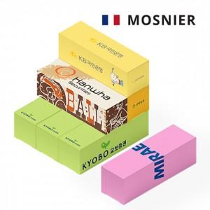

【상세/제작정보】 | 기본수량 미만 인쇄시 비용 추가. (100개 미만시 12만원) 종이케이스 컬러 인쇄 무료. 6구 20000원/ 12구 35000원

【인쇄/포장옵션】 | 풀칼라 / 포장불가능

【공급단가】 | 수량 | 100~ | 300~ | 500~ | 1,000~ | 3,000~
*VAT별도 | 단가 | 9,870원 | 9,710원 | 9,480원 | 9,240원 | 9,080원

【상품 URL】 | http://www.easy1.co.kr/src/goods_detail.php?gdno=30494

